Лист1
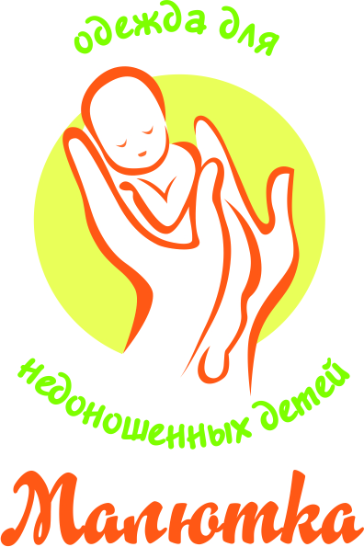 |  |  | Торгово-производственная компания ООО "Лео" 215010 Смоленская область, г. Гагарин, ул. Строителей, 74 А тел./факс +7 (48135) 321-33; 360-52; 362-43 www.leobaby.com
Артикул | Фото | Варианты расцветок | Наименование и краткая характеристика товара | Размерный ряд | Количество в упаковке | Цена оптовая | Заказ (шт/уп) | Общая сумма
1700 | 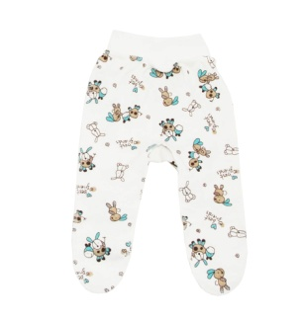 |  | Ползунки на широком поясе, швы наружу (интерлок) | 38 | 1 | 128.00р. |  | 0.00р.
 |  |  |  | 42 | 1 | 128.00р. |  | 0.00р.
 |  |  |  | 46 | 1 | 128.00р. |  | 0.00р.
 |  |  |  | 50 | 1 | 128.00р. |  | 0.00р.
1701 | 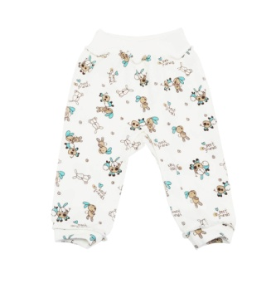 |  | Штанишки на широком поясе, швы наружу (интерлок) | 38 | 1 | 143.00р. |  | 0.00р.
 |  |  |  | 42 | 1 | 143.00р. |  | 0.00р.
 |  |  |  | 46 | 1 | 143.00р. |  | 0.00р.
 |  |  |  | 50 | 1 | 143.00р. |  | 0.00р.
1702 | 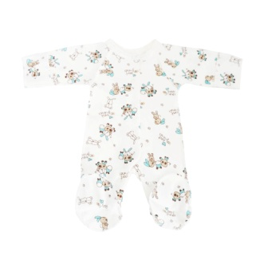 |  | Комбинезон распашной с рукавичками, швы наружу (интерлок) | 38 | 1 | 359.00р. |  | 0.00р.
 |  |  |  | 42 | 1 | 359.00р. |  | 0.00р.
 |  |  |  | 46 | 1 | 359.00р. |  | 0.00р.
 |  |  |  | 50 | 1 | 359.00р. |  | 0.00р.
1703 | 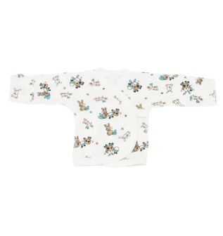 |  | Распашонка с рукавичками, швы наружу (интерлок) | 38 | 1 | 174.00р. |  | 0.00р.
 |  |  |  | 42 | 1 | 174.00р. |  | 0.00р.
 |  |  |  | 46 | 1 | 174.00р. |  | 0.00р.
 |  |  |  | 50 | 1 | 174.00р. |  | 0.00р.
1704 | 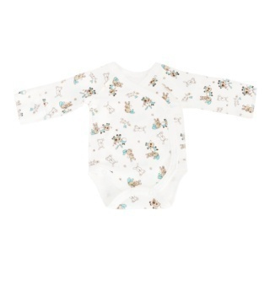 |  | Боди с рукавичками, швы наружу (интерлок) | 38 | 1 | 248.00р. |  | 0.00р.
 |  |  |  | 42 | 1 | 248.00р. |  | 0.00р.
 |  |  |  | 46 | 1 | 248.00р. |  | 0.00р.
 |  |  |  | 50 | 1 | 248.00р. |  | 0.00р.
1705 | 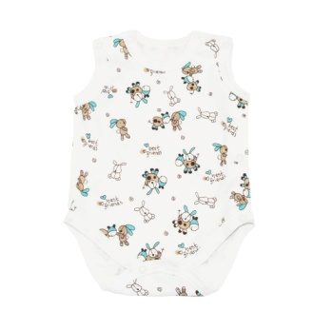 |  | Боди-майка распашное, швы наружу (интерлок) | 38 | 1 | 260.00р. |  | 0.00р.
 |  |  |  | 42 | 1 | 260.00р. |  | 0.00р.
 |  |  |  | 46 | 1 | 260.00р. |  | 0.00р.
 |  |  |  | 50 | 1 | 260.00р. |  | 0.00р.
1706 | 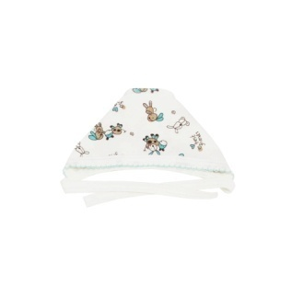 |  | Шапочка, швы наружу (интерлок) | 30 | 1 | 62.00р. |  | 0.00р.
 |  |  |  | 32 | 1 | 62.00р. |  | 0.00р.
 |  |  |  | 34 | 1 | 62.00р. |  | 0.00р.
 |  |  |  | 36 | 1 | 62.00р. |  | 0.00р.
1707 | 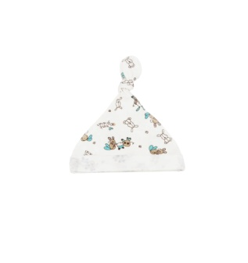 |  | Колпачок (интерлок) | 30 | 1 | 50.00р. |  | 0.00р.
 |  |  |  | 32 | 1 | 50.00р. |  | 0.00р.
 |  |  |  | 34 | 1 | 50.00р. |  | 0.00р.
 |  |  |  | 36 | 1 | 50.00р. |  | 0.00р.
1708 | 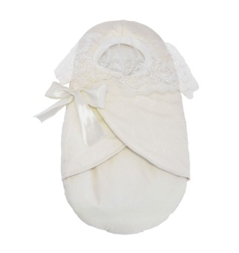 |  | Конверт на выписку на натуральном овечьем меху с кружевом. Состав: ткань верха - ПЭ 100%, подкладка - 100% хлопок, 70% шерсть, 30% ПЭ. Цвет: молочный | 50 | 1 | 1,080.00р. |  | 0.00р.
1709 | 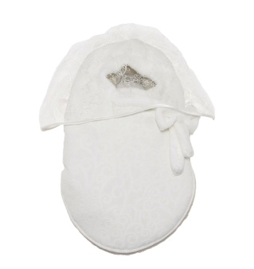 |  | Конверт на выписку на синтепоне | 50 | 1 | 1,008.00р. |  | 0.00р.
1711 | 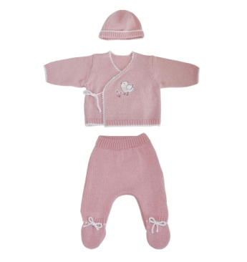 |  | "Малютка" Комплект (ползунки+кофточка+шапочка). Цвета: бирюзовый, розовый, серый. Состав: 50% хлопок, 50% акрил | 42 | 1 | 624.00р. |  | 0.00р.
 |  |  |  | 46 | 1 | 624.00р. |  | 0.00р.
 |  |  |  | 50 | 1 | 624.00р. |  | 0.00р.
1712 | 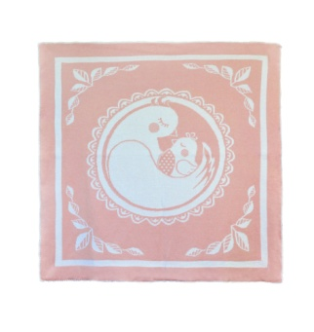 | 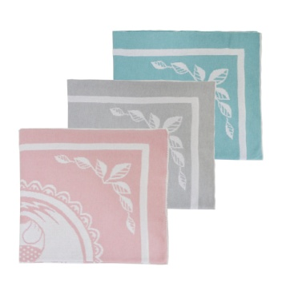 | Плед | 80*80,серый | 1 | 420.00р. |  | 0.00р.
 |  |  |  | 80*80,розовый | 1 | 420.00р. |  | 0.00р.
 |  |  |  | 80*80,бирюзовый | 1 | 420.00р. |  | 0.00р.
 |  |  |  | ИТОГО |  |  |  | 0.00р.

